幫會戰介面
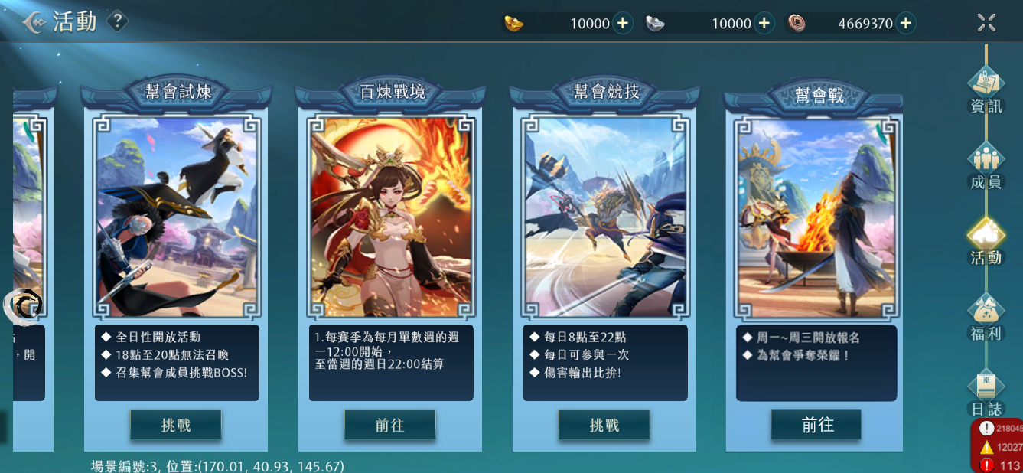

1
 |  | 1 | 幫會戰活動圖，可以是一起去前綫面對敵人的感覺
 |  |  | ↓一起去前綫參考
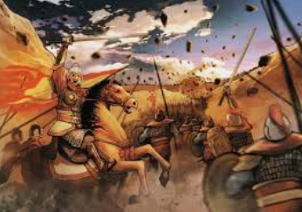
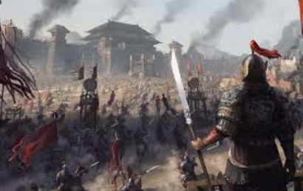
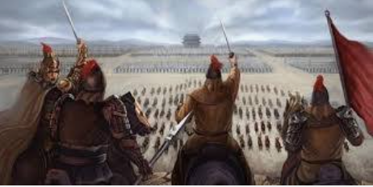

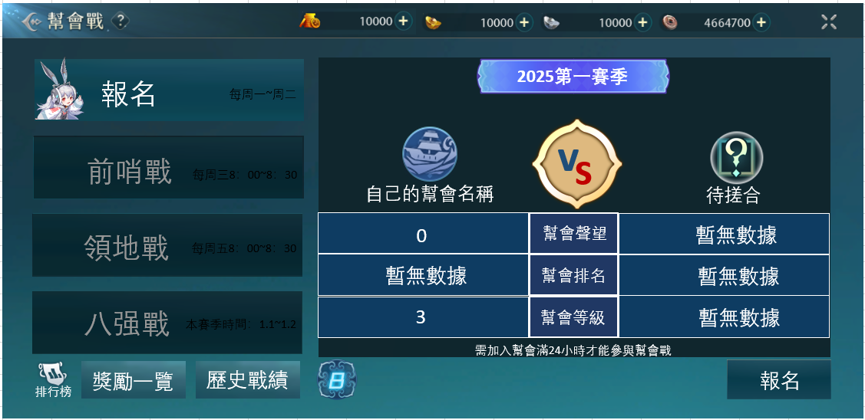

2

 |  | 1 | 在沒有找到對手的時候是一個？
 |  |  | ？是新的共用icon，在八强戰名單未揭曉狀態下也會用到，詳見幫會戰icon開圖
1
3
 |  | 2 | 顯示現在是哪一年哪一賽季的底圖

 |  | 3 | vs字，兩個字母可以有高低或者前後，兩個字母可以顔色不同，框框來自共用積分條中間部分
 |  |  | ↓vs字參考
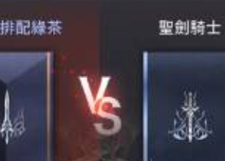
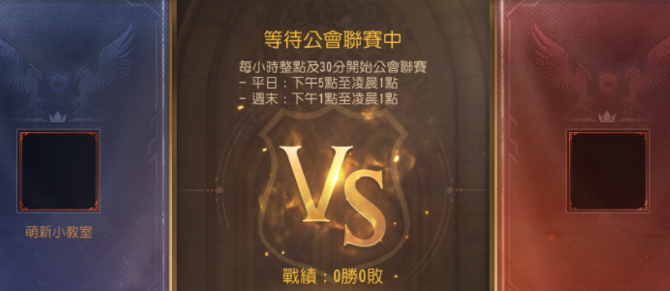



 |  |  | ↓在時空戰場中的積分條

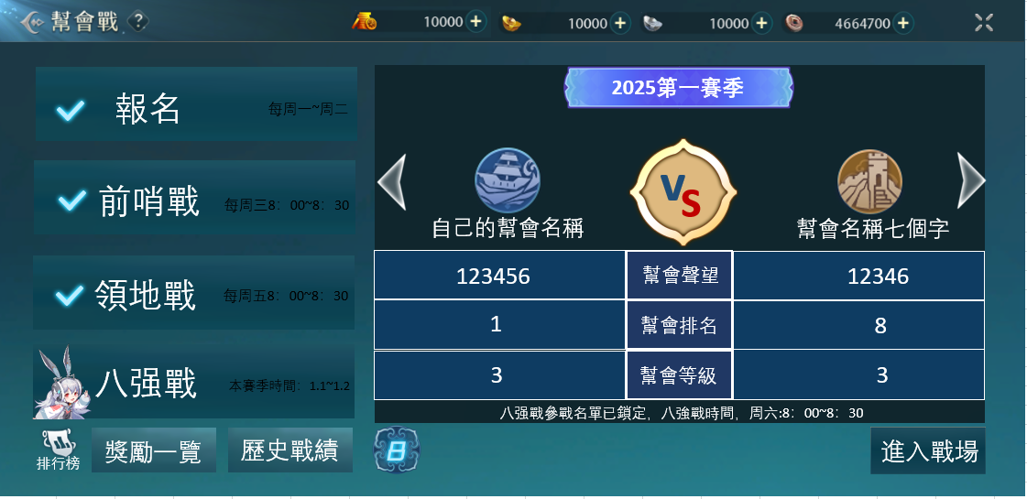

1
1
 |  | 1 | 進入八强賽階段，點擊切換顯示八强幫會的比賽

 |  | 2 | 共用按鍵
 |  |  | ↓競技場歷史戰績按鍵
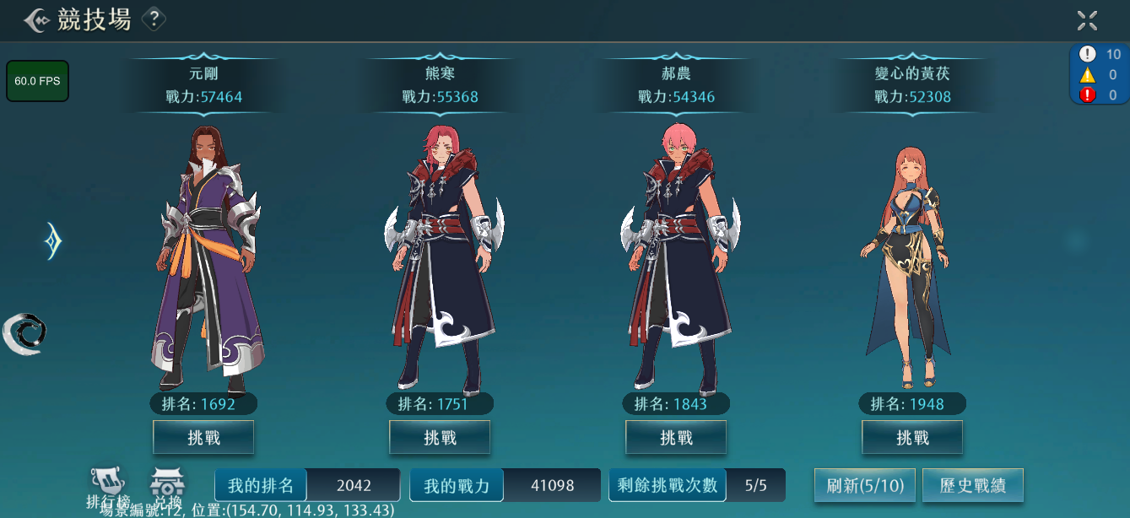

2

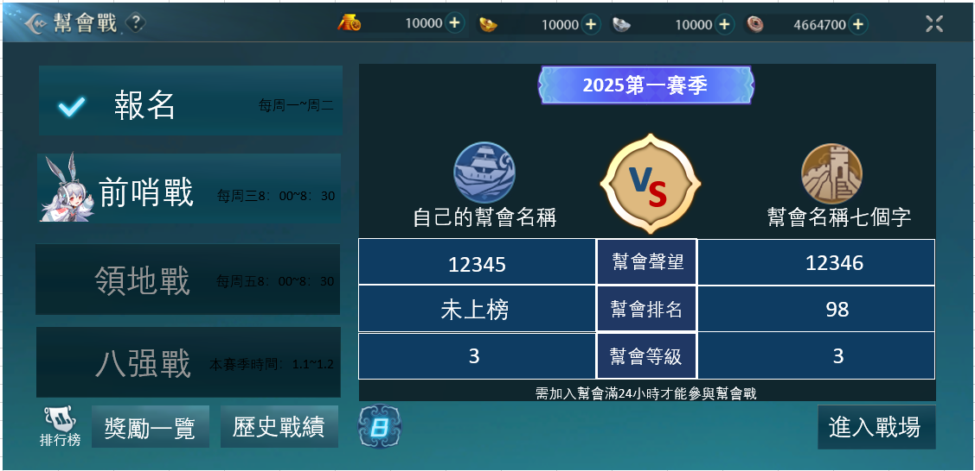

1

 |  | 1 | 不是按鍵，顯示這個活動的各個階段
 |  |  | 當這個階段已經完成時：打勾
 |  |  | 當這個階段正在進行中時：有圖示告知
 |  |  | 沒有進行到的階段：灰色

 |  | 2 | 排行榜圖
 |  |  | ↓競技場中排行榜

2

 | 開啓共用排行榜介面，查看幫會戰的排名
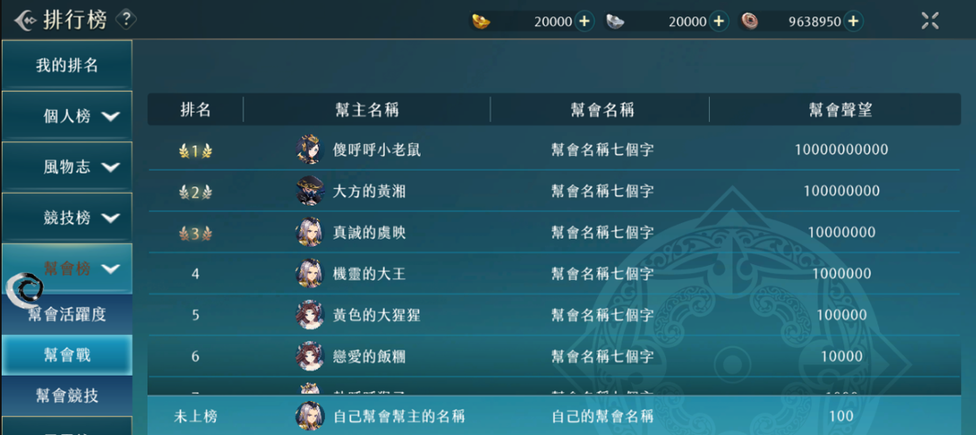

 |  | 1 | 共用按鍵
 |  |  | ↓排行榜獎勵一覽按鍵
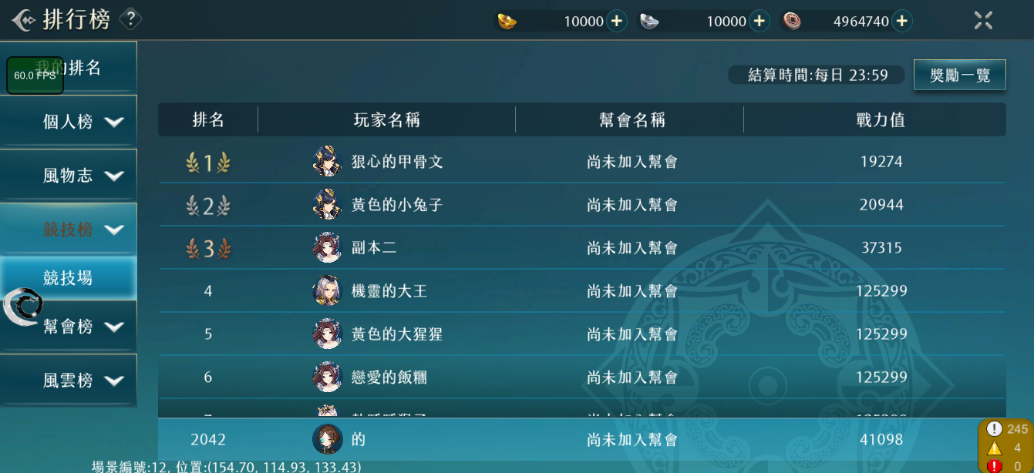

1

 | 開啓共用獎勵一覽介面，顯示前哨戰和領地戰的獎勵

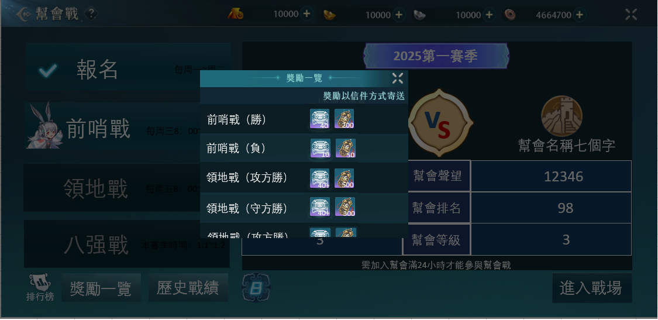

1
2
 |  |  | 獎勵一覽介面，最多顯示兩格

 |  | 1 | 幫會聲望，新獎勵，詳見幫會戰icon開圖

 |  | 2 | 逐鹿令

 | 開啓共用歷史戰績介面，顯示本幫會的歷史戰績
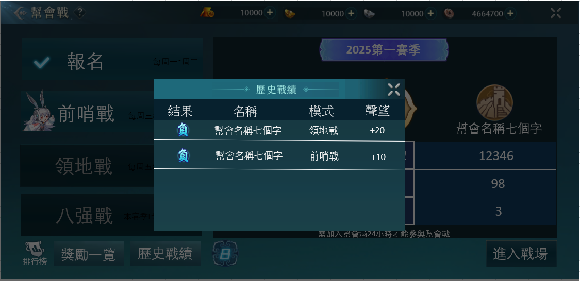

2
3
4

1
 |  | 1 | 有勝，負，平三種

 |  | 2 | 最多7個字

 |  | 3 | 最多3個字

 |  | 4 | 最多3個字，包括符號：+

1

 |  | 1 | 由8和一個底圖組成的按鍵，點擊顯示八强戰對陣名單介面

 | 開啓八强戰對陣名單介面

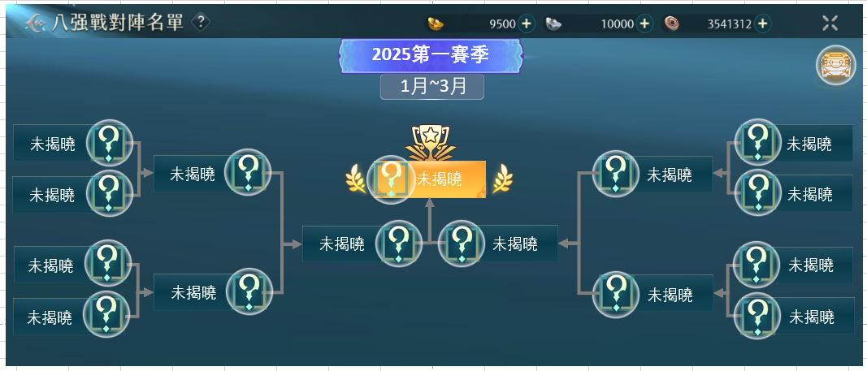
1

 |  | 1 | 顯示現在是哪一年哪一個賽季的底圖

2
 |  | 2 | 顯示這個賽季時間範圍的底圖

3
4
 |  | 3 | 冠軍顯示，比較金光閃閃，可以是有皇冠，兩側有麥穗的樣式
 |  |  | ↓冠軍圖示參考
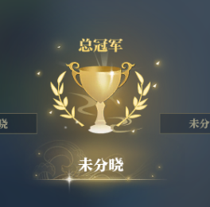




 |  | 4 | 不知道名額的時候是一個？
 |  |  | ？是新的共用icon，在幫會戰未找到對手狀態下也會用到，詳見幫會戰icon開圖

1

 |  | 1 | 顯示八强戰獎勵的按鍵

 |  |  | 開啓共用獎勵一覽介面，顯示八强戰不同名次獎勵

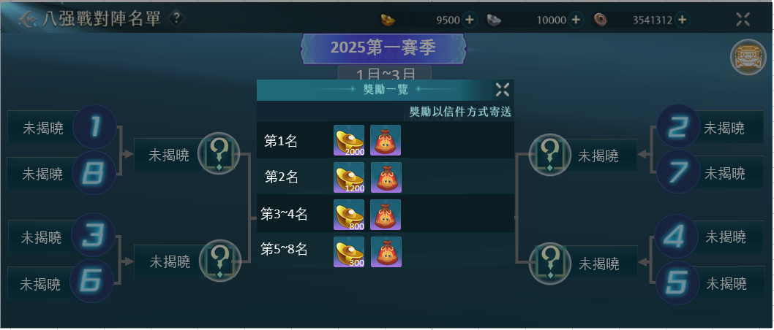

 |  |  | 獎勵一覽介面，最多兩格獎勵

 |  | 1 | 黃金

1
2
 |  | 2 | 開啓後會獲得專屬於第一名的稱號

 |  | 3 | 開啓後會獲得專屬於第二名的稱號
3

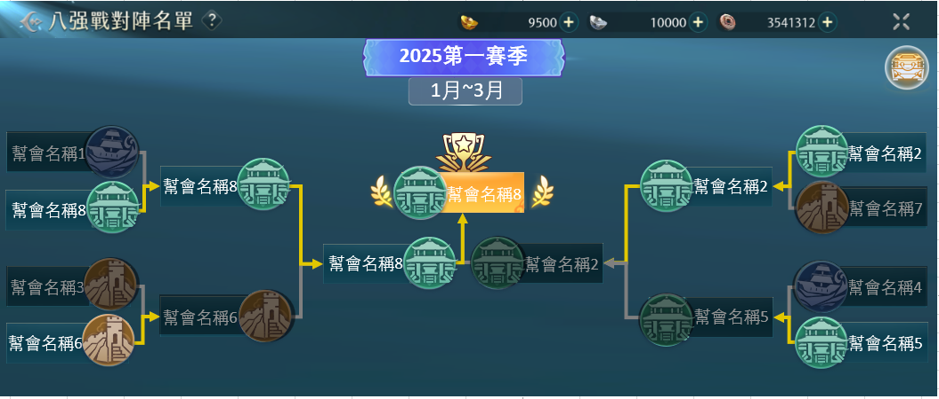

 |  | 1 | 當八强的比賽分出勝負後，晉級的幫會進度條是亮色的，落敗的幫會是灰色的

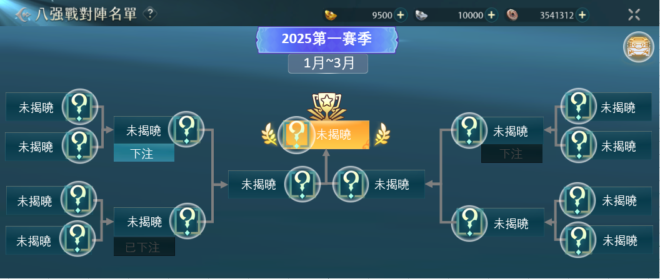

 |  | 1 | 八强賽階段，玩家可以參與下注玩法

 |  | 2 | 可以下注的比賽顯示已下注

 |  | 3 | 下注完顯示已下注，按鍵變灰色

 |  | 4 | 超過截至時間不下注，變成灰色
2
4
 |  |  | ↓下注按鍵是合成介面的共用按鍵
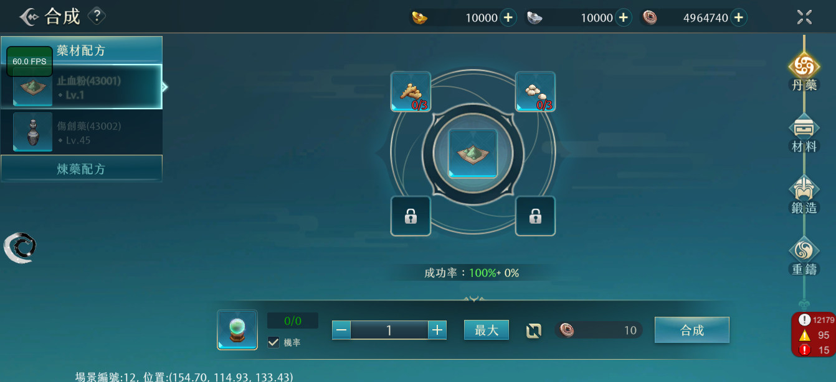

3

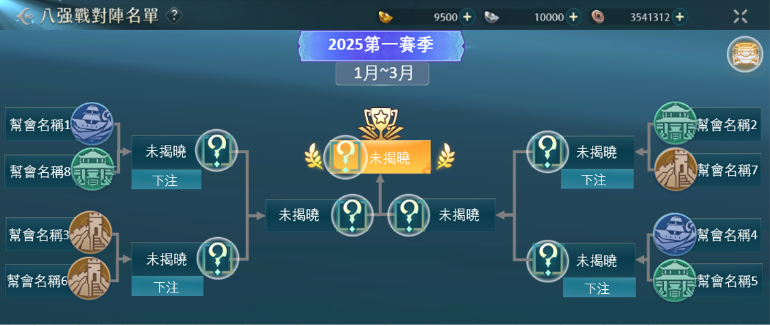

點擊顯示下注介面

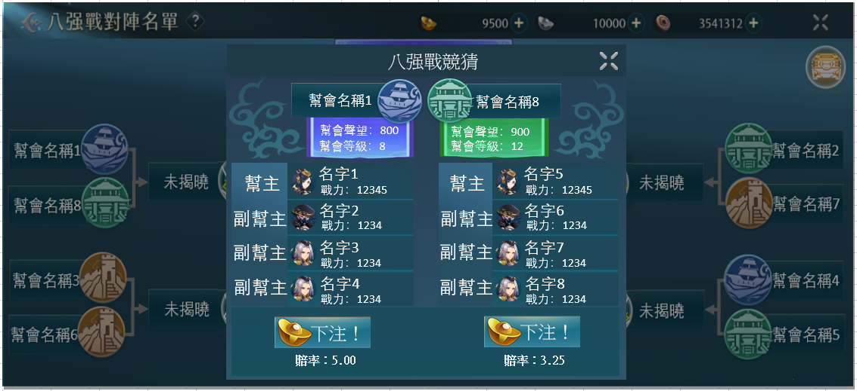

1
 |  | 1 | 顯示幫會聲望和幫會等級的底圖（兩種）

2

 |  | 2 | 幫主和三個戰力最高的成員

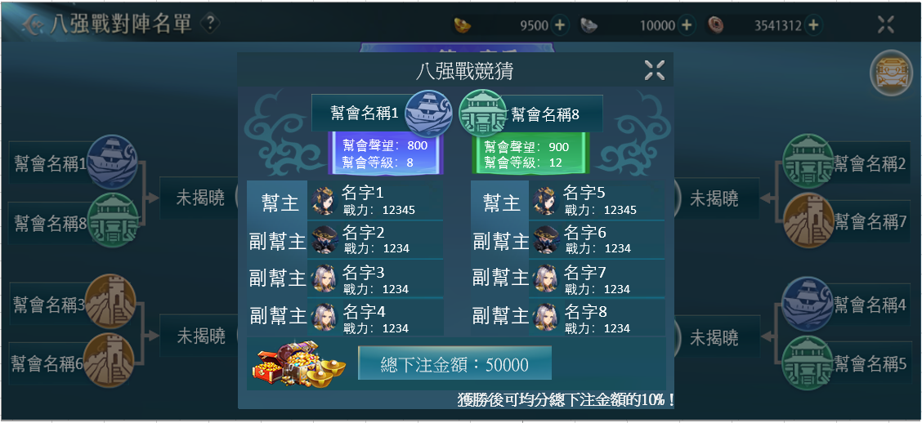

 |  | 1 | 要參與八强戰的玩家不可以下注，取而代之的是看見總下注獎金，顯示大堆財寶圖
 |  |  | ↓大堆財寶圖參考
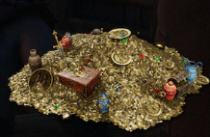
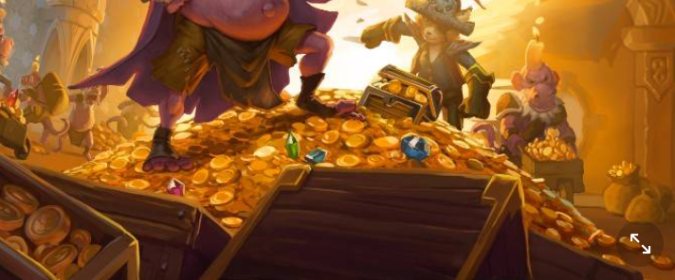
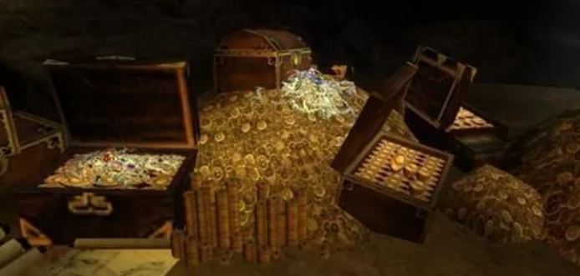
1






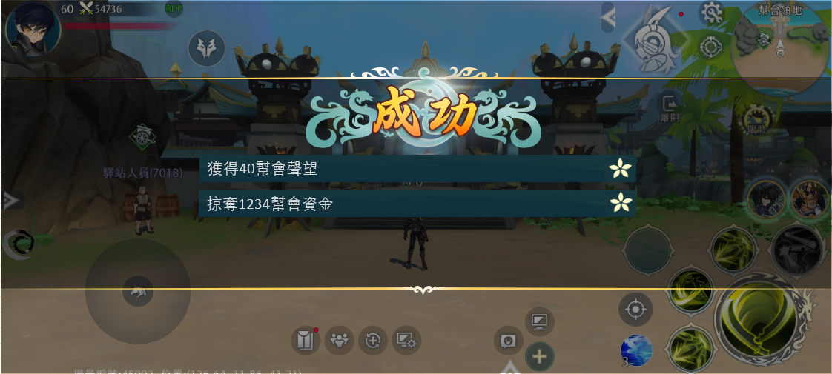

 |  | 1 | 名將試煉共用結算介面，有成功失敗平手三種，最多顯示兩行字
 |  |  | ↓在名將試煉中的結算介面
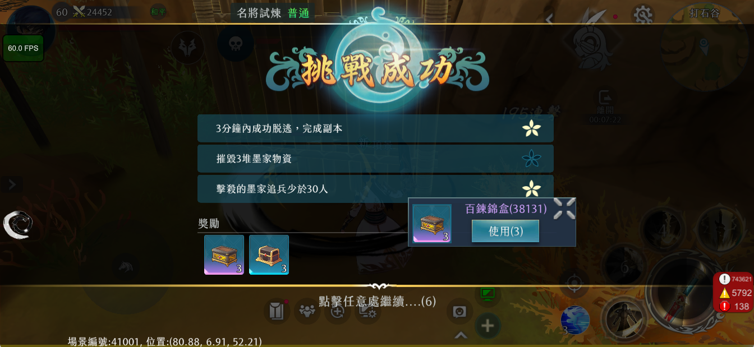

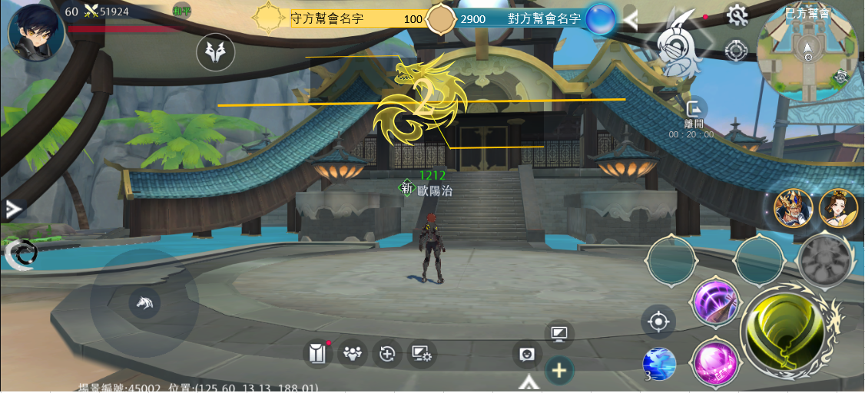
1
 |  | 1 | 前哨戰，八强戰共用積分條
 |  |  | ↓在時空戰場中的積分條
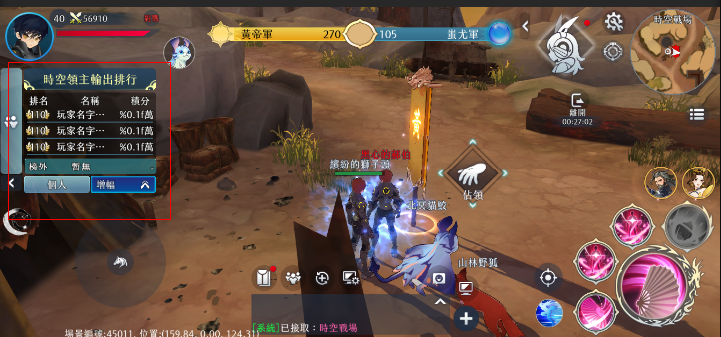

2

 |  | 2 | 共用倒數介面
 |  |  | ↓在競技場中的倒數介面
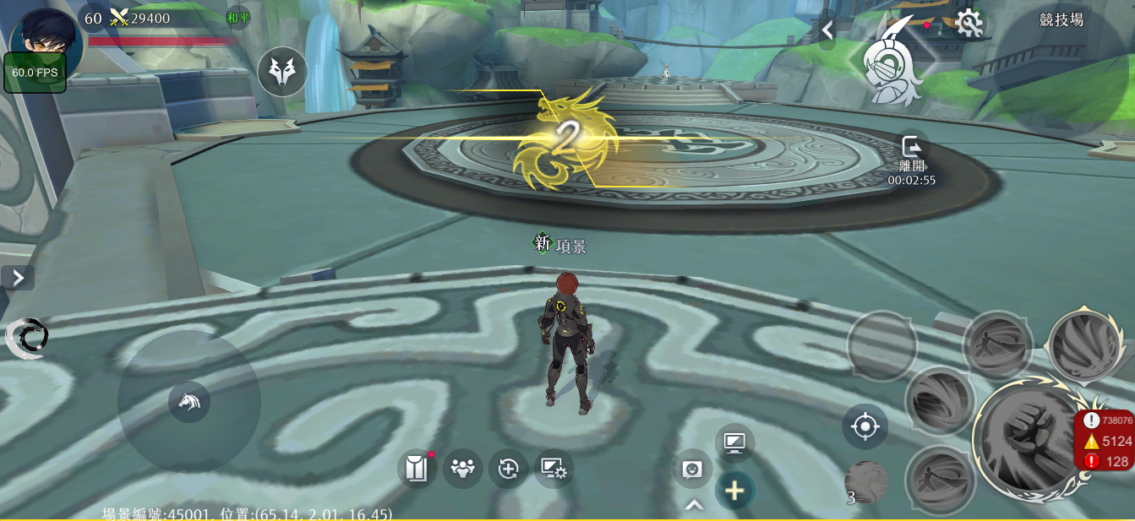

1
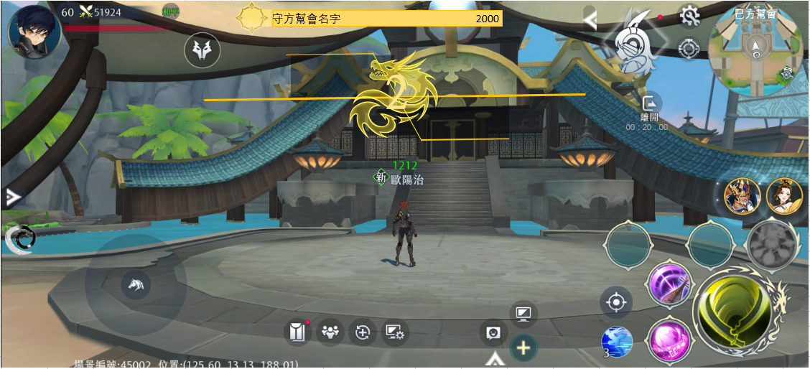

 |  | 1 | 領地戰積分條，是共用積分條的一半

